VCNV
Từ khóa CNV | HEPCIDIN | Đáp án phụ | Gợi ý/ghi chú
Gợi ý từ khóa | Một peptide do gan tiết ra có vai trò trung tâm trong điều hòa lượng sắt được phép đi ra khỏi tế bào vào huyết tương. | Đáp án phụ của từ khóa | Hepcidin; hepcidin peptide; hepcidin hormone; hormone hepcidin
Ảnh nền CNV | 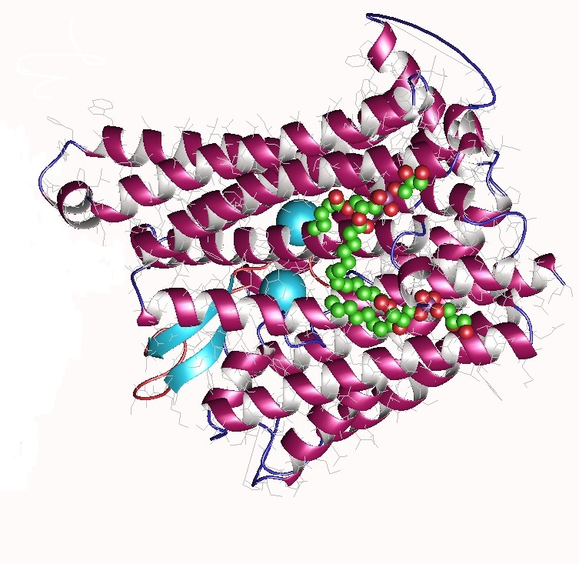 | Ghi chú cắt ảnh | Ảnh thật trên Wikimedia Commons. Khi nạp web, cắt thành 4 mảnh bằng nhau theo thứ tự mở HN1 → HN4.

Hàng ngang | Nội dung gợi ý | Đáp án | Độ khó | Điểm | Đáp án phụ
1 | Peptide do gan tiết ra, điều hòa lượng sắt được phép đi ra khỏi tế bào vào huyết tương. | Hepcidin | 7.3 | 10 | Hepcidin; Hepcidin peptide; Hormone hepcidin; hepcidin
2 | Khi tín hiệu này tăng, kênh xuất sắt trên enterocyte và đại thực bào bị giảm hoạt tính. | Hepcidin | 7.8 | 10 | Hepcidin; Hepcidin peptide; Hepcidin hormone
3 | Nó tác động lên một protein vận chuyển sắt xuyên màng, khiến protein này bị thoái hóa. | Hepcidin | 8 | 10 | Hepcidin; Hepcidin peptide; Hepcidin hormone
4 | Tăng trong quá tải sắt/viêm; giảm khi thiếu máu, thiếu oxy hoặc tăng tạo hồng cầu. | Hepcidin | 8.2 | 10 | Hepcidin; Hepcidin peptide; Hepcidin hormone

Tăng tốc
Câu | Dạng | Câu hỏi | Đáp án chuẩn | Đáp án phụ | Chuyên khoa/chủ đề | Giải thích | Độ khó | Điểm nhanh nhất | Ảnh / URL
1 | Nhìn ảnh/suy luận | Một sơ đồ tế bào cho thấy sắt được tiếp nhận, sử dụng, dự trữ và xuất ra ngoài qua các protein chuyên biệt. Hãy suy luận mắt xích nào giải thích tốt nhất việc điều hòa sắt toàn thân khi tín hiệu từ gan thay đổi. | Hepcidin | Hepcidin; Hepcidin peptide; Hepcidin hormone; Hormone hepcidin | Chuyển hoá sắt | Sơ đồ cân bằng sắt cho phép truy ngược cơ chế điều hòa toàn thân; hepcidin là tín hiệu từ gan tác động lên ferroportin. | 9.3 | 40/30/20/10 | 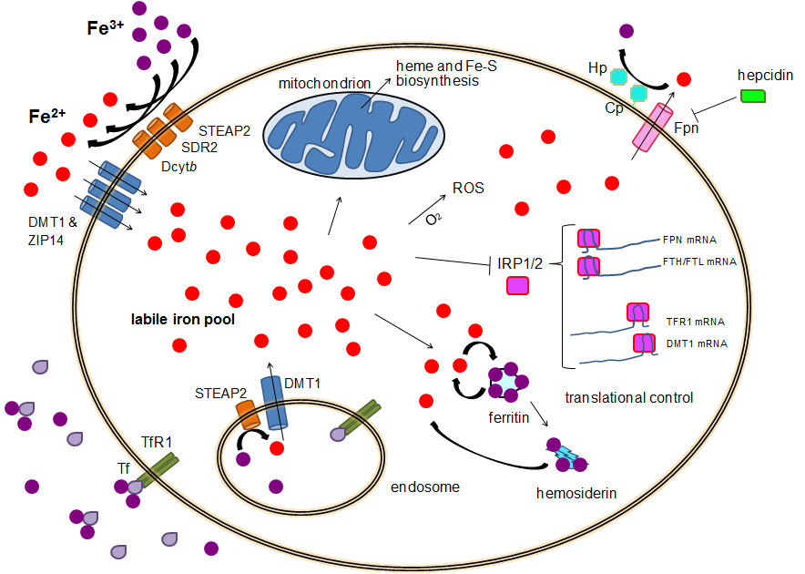 Ảnh 1 — Cellular iron homeostasis.png —
2 | Sắp xếp 4 ảnh | 4 hình ảnh A, B, C, D dưới đây đang được sắp xếp SAI so với trình tự từ thông tin giải phẫu và biến đổi phân tử đến sản phẩm hemoglobin rồi biểu hiện/hình thái bệnh lý. Hãy sắp xếp lại 4 hình ảnh theo đúng trình tự và trả lời bằng dãy 4 chữ cái tương ứng. | CADB | CADB; C-A-D-B; C→A→D→B; C A D B; C, A, D, B | Rối loạn hình thành và tổng hợp huyết sắc tố | C → vị trí HBB; A → đột biến điểm; D → HbS; B → biểu hiện/hình thái hồng cầu hình liềm. Vì vậy thứ tự đúng là CADB. | 8 | 40/30/20/10 | 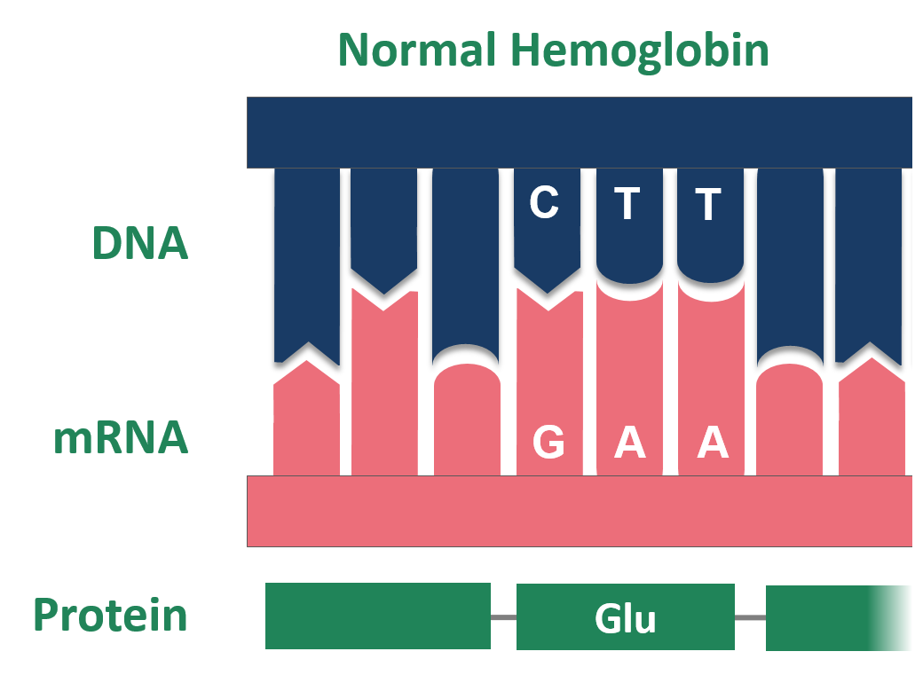 A — Point-Mutation-Sickle-Cell-Normal-Hemoglobin.png — B — 202410 Sckle Cell.svg — C — HBB location.png — D — Hbs.svg — |  | 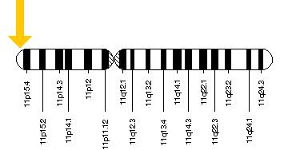 | 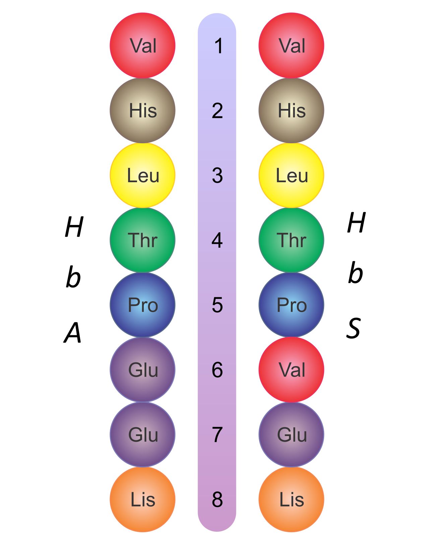
3 | Chuỗi 15 ảnh — mơ hồ → rõ | Chuỗi ảnh dưới đây đi từ một dữ kiện rất gián tiếp đến hình ảnh cơ chế/biểu hiện đặc hiệu. Hãy liên tục cập nhật giả thuyết; khi xuất hiện ảnh cuối cùng, chốt MỘT chẩn đoán/từ khóa duy nhất phù hợp nhất với toàn bộ chuỗi. | Bệnh hồng cầu hình liềm | Bệnh hồng cầu hình liềm; Hồng cầu hình liềm; Bệnh hồng cầu hình liềm (SCD); Sickle cell disease; SCD; Thiếu máu hồng cầu hình liềm | Rối loạn hình thành và tổng hợp huyết sắc tố | Chuỗi đi từ di truyền/chọn lọc đến cơ chế, biểu hiện, sàng lọc và cuối cùng là hình ảnh đặc hiệu của bệnh hồng cầu hình liềm. | 8.5 | 40/30/20/10 | 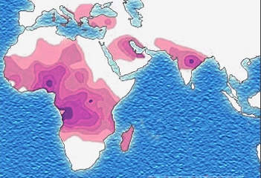 Ảnh 1/15 — Bản đồ phân bố theo vùng địa lý của một đặc điểm huyết học di truyền — Ảnh 2/15 — Một mô hình haplotype được dùng để truy nguyên nền tảng di truyền — Ảnh 3/15 — Dấu hiệu chọn lọc tự nhiên tại một locus liên quan globin — Ảnh 4/15 — Mối liên hệ giữa một biến thể hemoglobin và áp lực chọn lọc của sốt rét — Ảnh 5/15 — Mô hình giải thích trạng thái dị hợp tử có lợi thế sinh tồn — Ảnh 6/15 — Sơ đồ mối liên hệ giữa một bệnh lý huyết sắc tố và sốt rét — Ảnh 7/15 — Mô hình hóa hành vi của hồng cầu mang hemoglobin bất thường — Ảnh 8/15 — Minh họa một cách tiếp cận điều trị dựa trên tác động di truyền — Ảnh 9/15 — Xử lý hồng cầu hư hại và tái chế heme trong hệ võng nội mô — Ảnh 10/15 — Vai trò của đại thực bào trong tạo hồng cầu bù trừ — Ảnh 11/15 — Ảnh đáy mắt cho thấy một tổn thương võng mạc liên quan bệnh lý huyết học — Ảnh 12/15 — Hình ảnh X-quang xương có thay đổi mạn tính — Ảnh 13/15 — Hình ảnh hoạt động nghiên cứu/điều trị chuyên sâu — Ảnh 14/15 — Hình ảnh minh họa quy trình sàng lọc sơ sinh — Ảnh 15/15 — Hình cuối: sơ đồ nối đột biến β-globin → HbS → biến dạng hồng cầu → tắc vi mạch — | 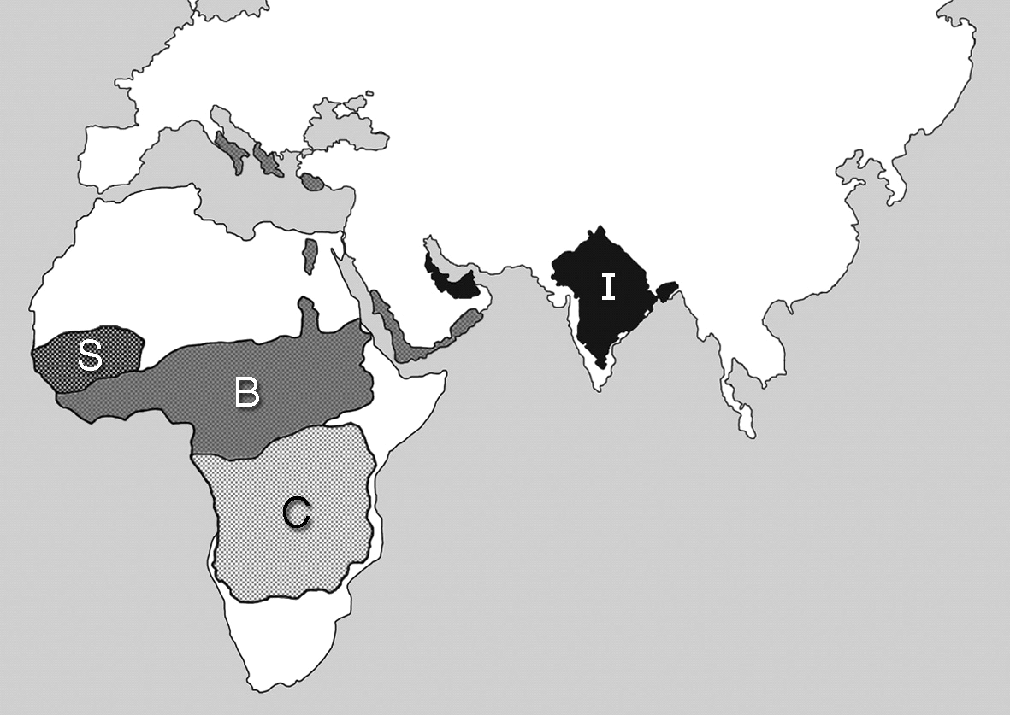 | 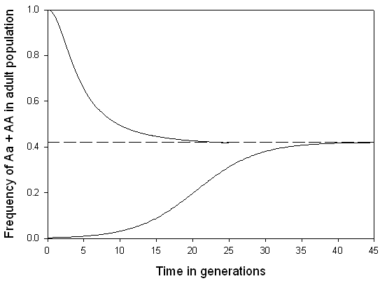 | 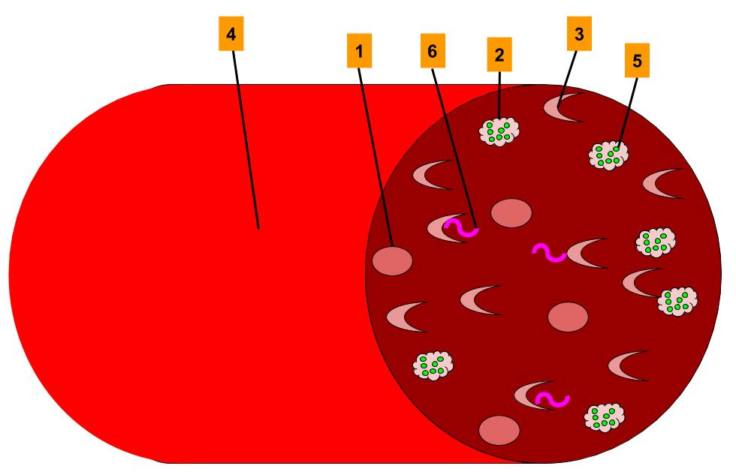 | 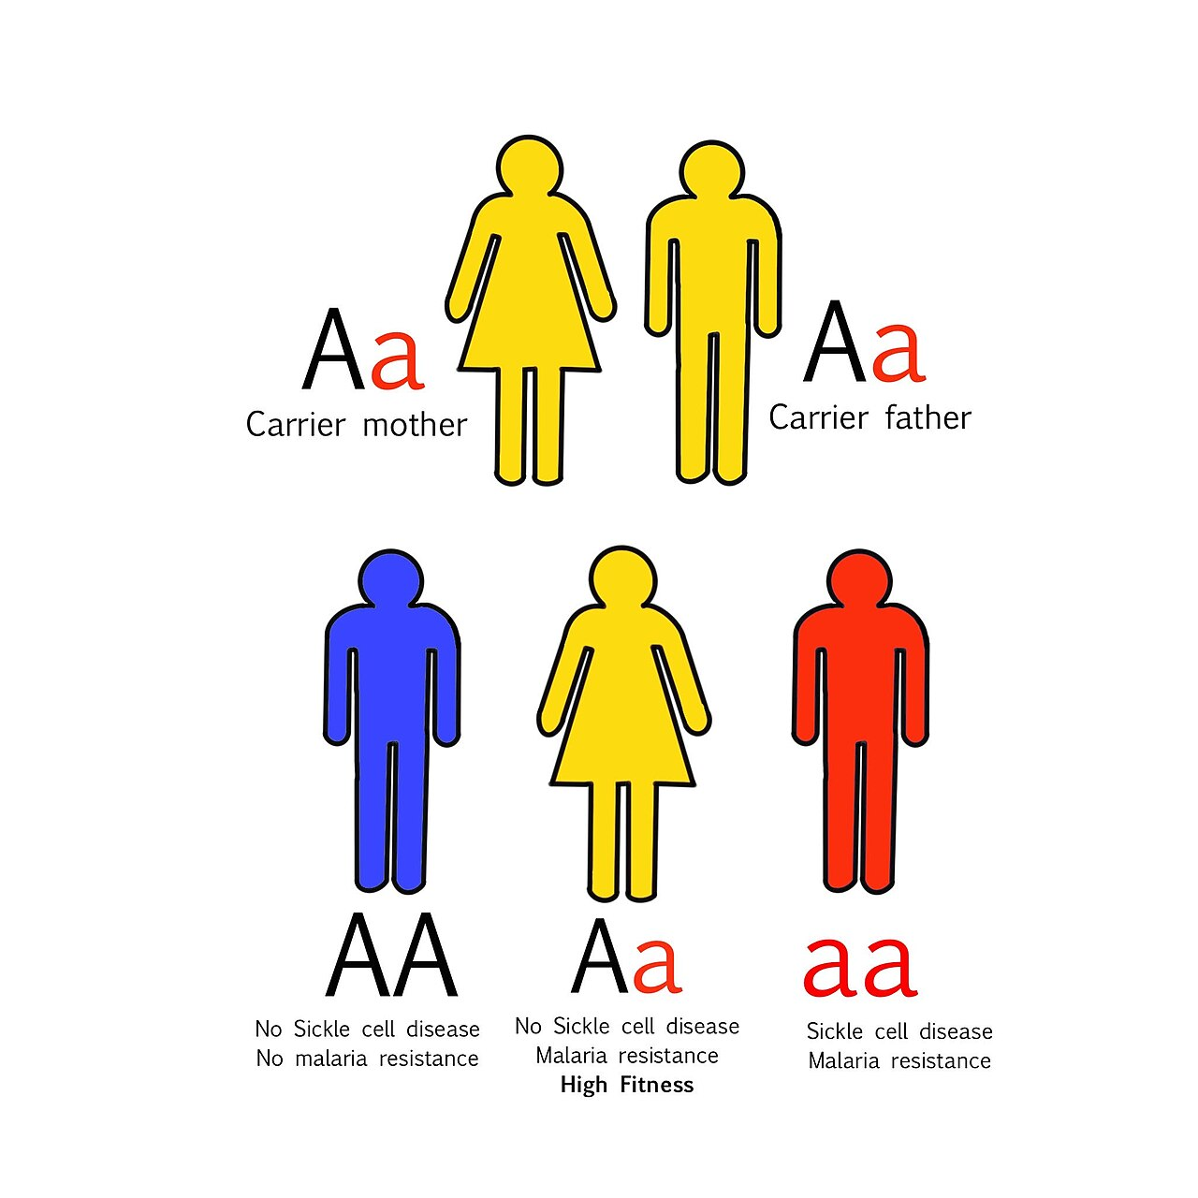 | 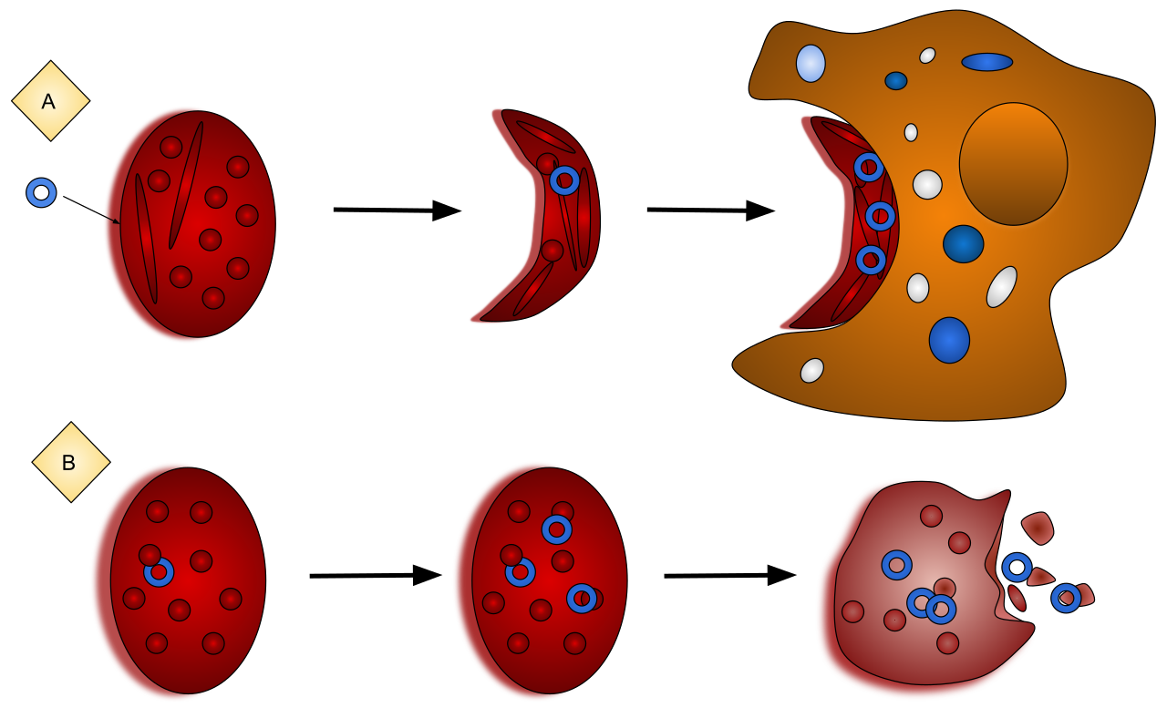 | 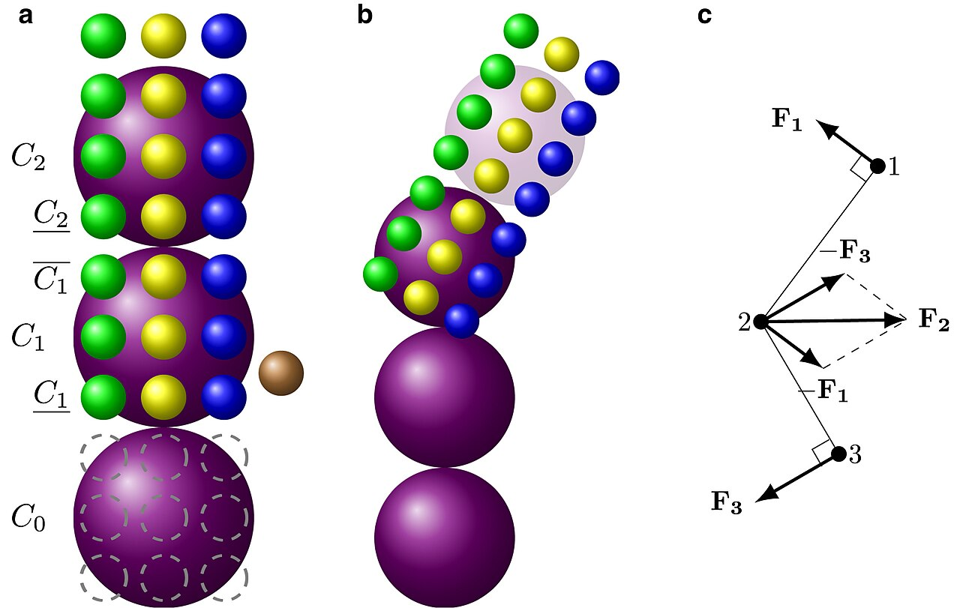 | 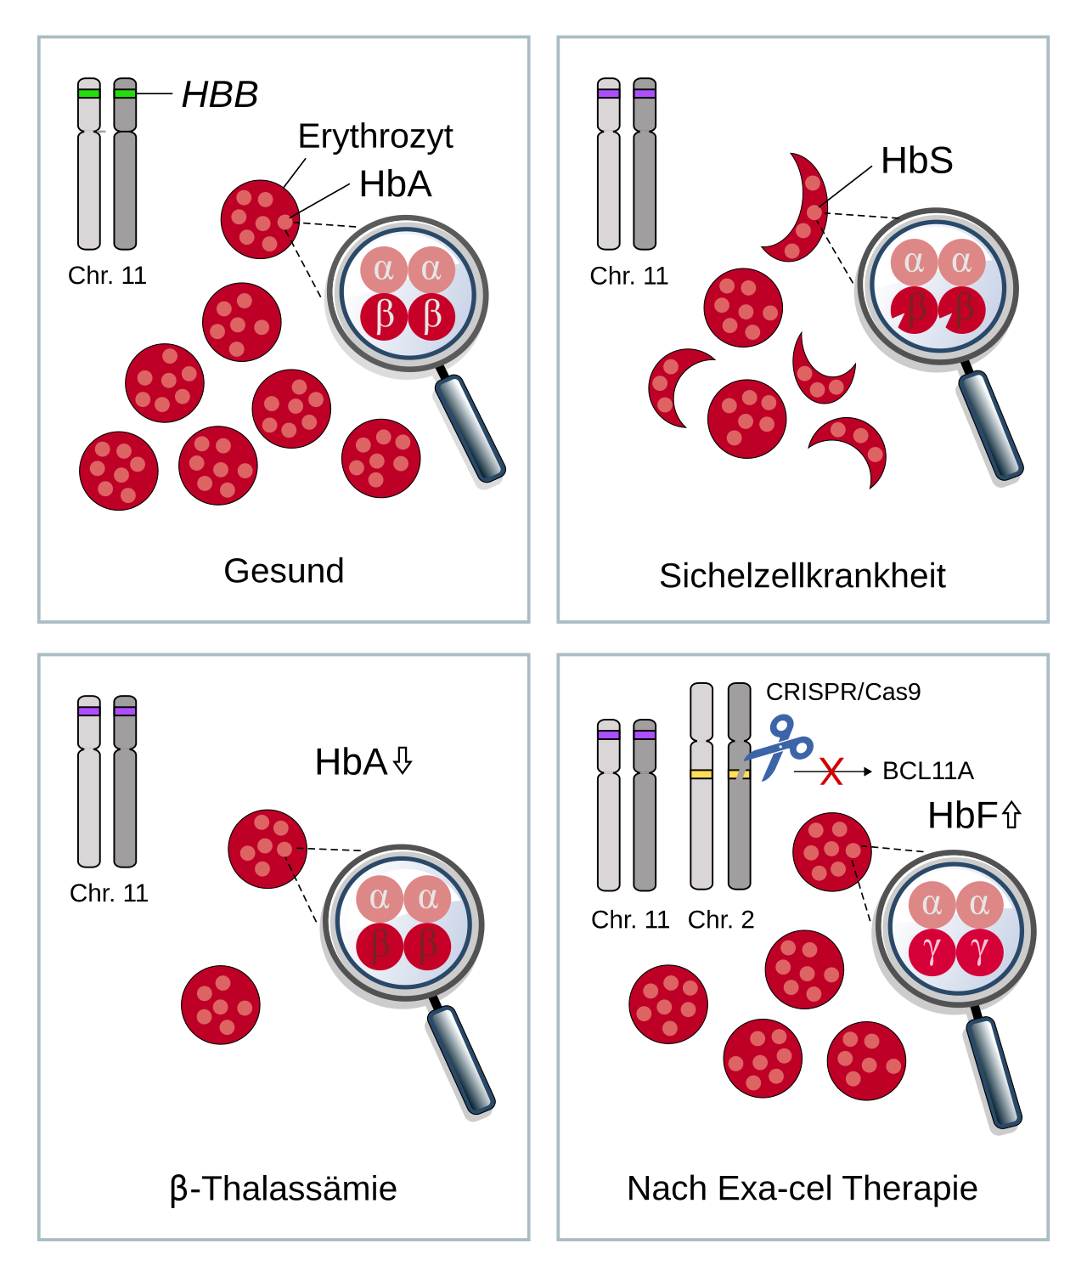 | 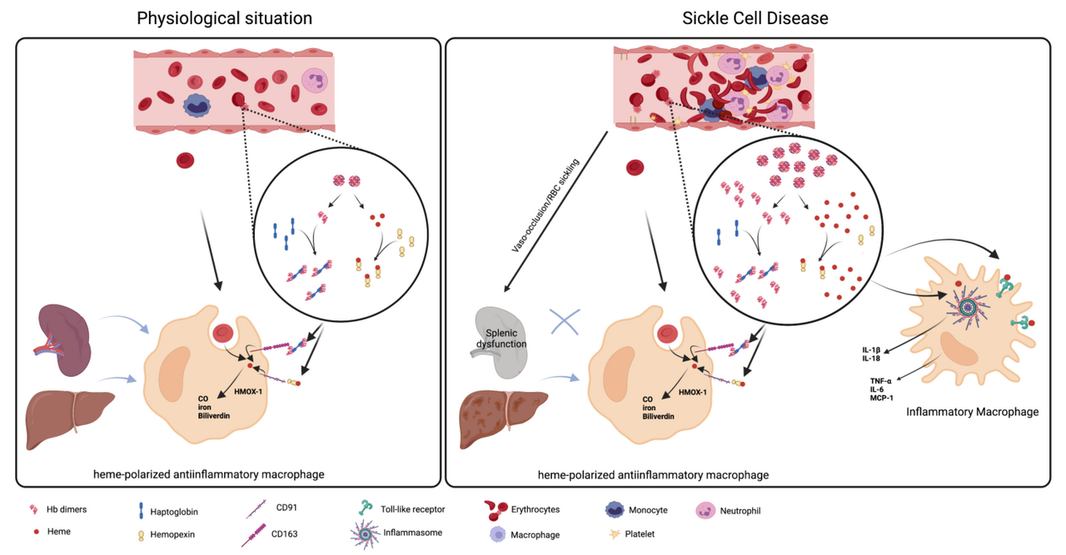 | 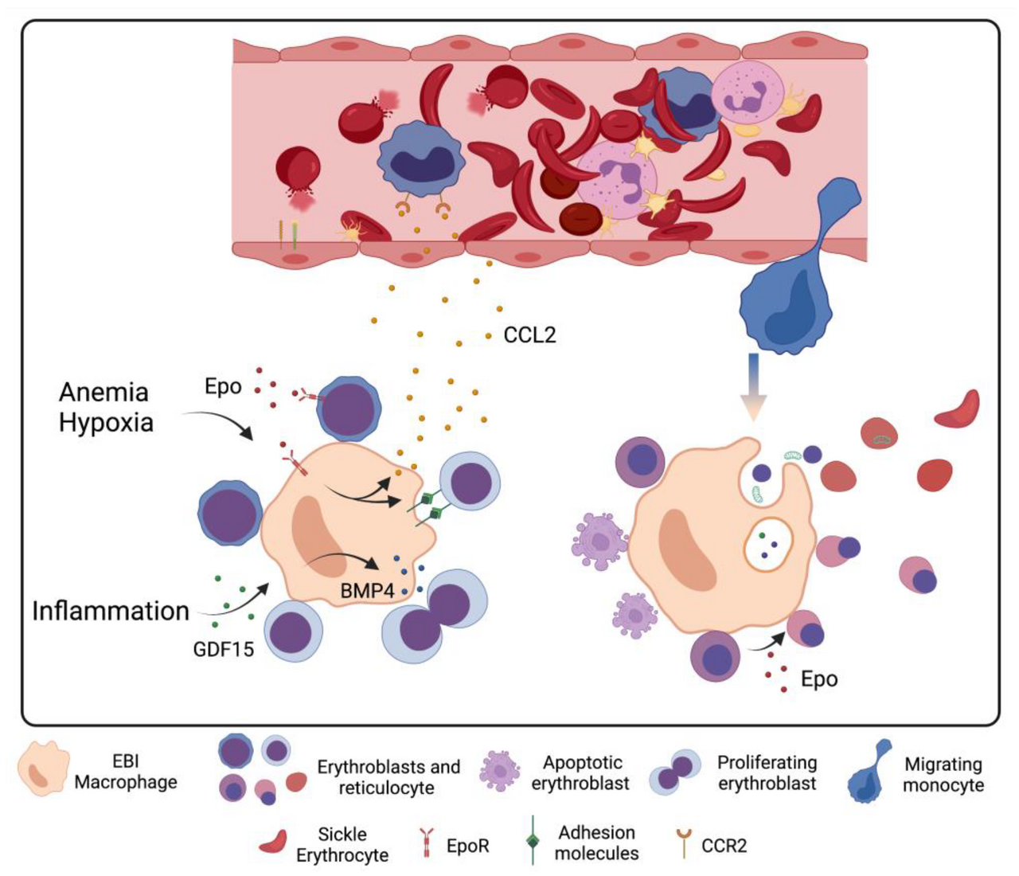 | 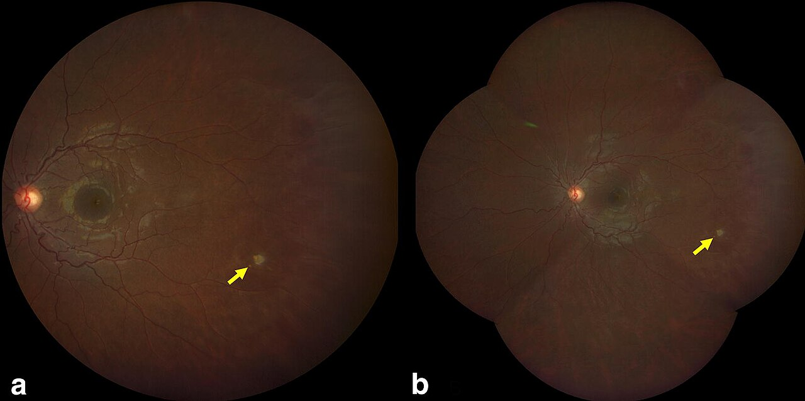 | 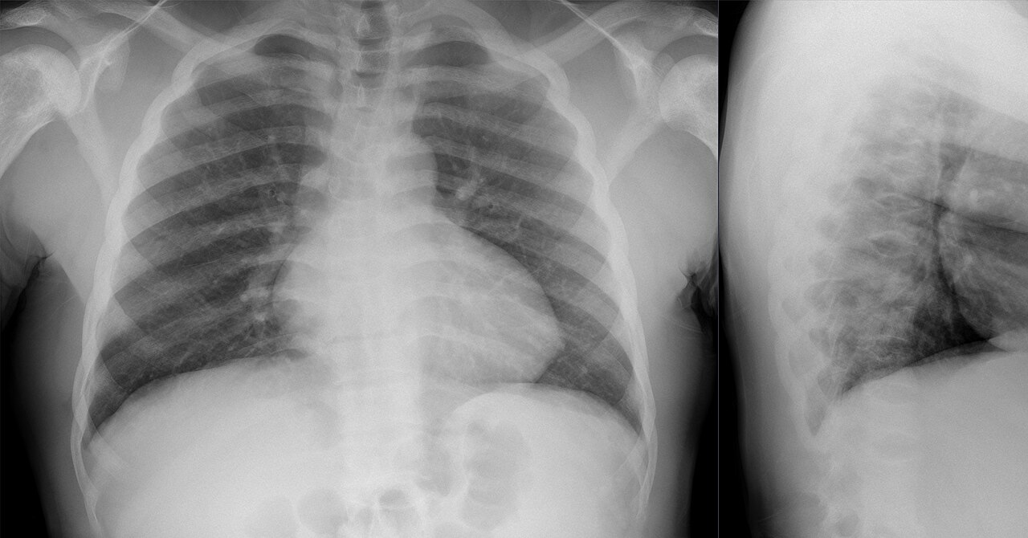 | 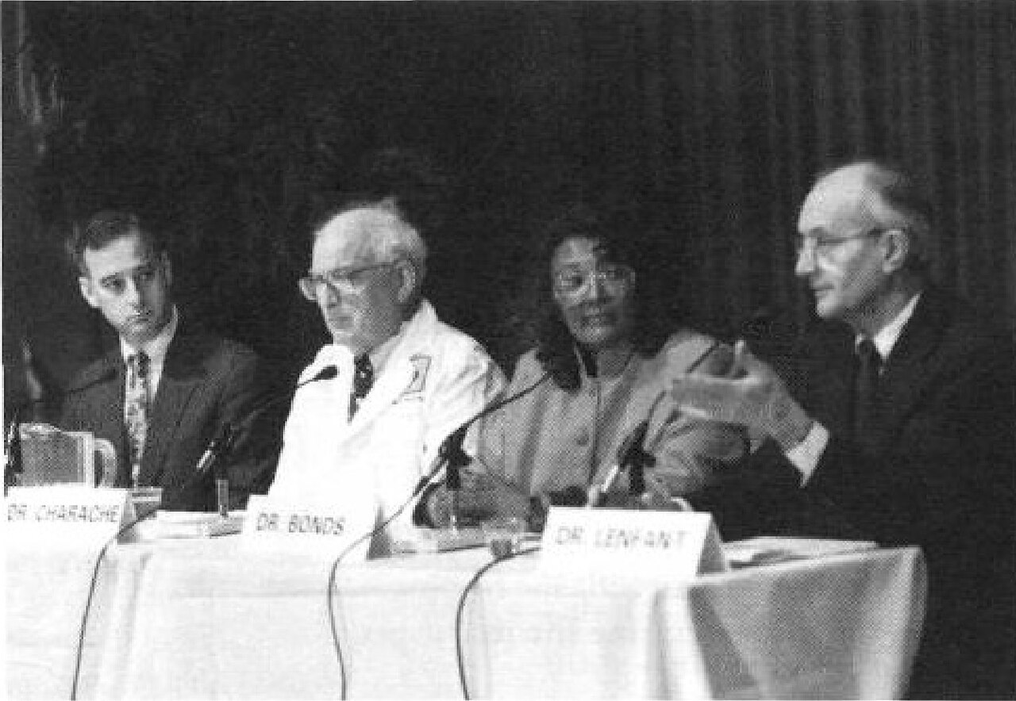
4 | Chuỗi 15 ảnh — mơ hồ → rõ | Chuỗi ảnh đi từ các mảnh ghép rời rạc của heme, protein vận chuyển, hấp thu và xuất sắt đến sơ đồ tích hợp. Hãy cập nhật giả thuyết sau từng ảnh và đến ảnh cuối cùng chốt MỘT khái niệm duy nhất phù hợp nhất với toàn bộ chuỗi. | Chuyển hoá sắt | Chuyển hoá sắt; Chuyển hóa sắt; Iron metabolism; Sự chuyển hoá sắt; Sự chuyển hóa sắt | Chuyển hoá sắt | Chuỗi ghép các mắt xích heme, dự trữ, vận chuyển, hấp thu, xuất sắt, điều hòa và chelator để dẫn đến khái niệm chuyển hoá sắt. | 8.5 | 40/30/20/10 | 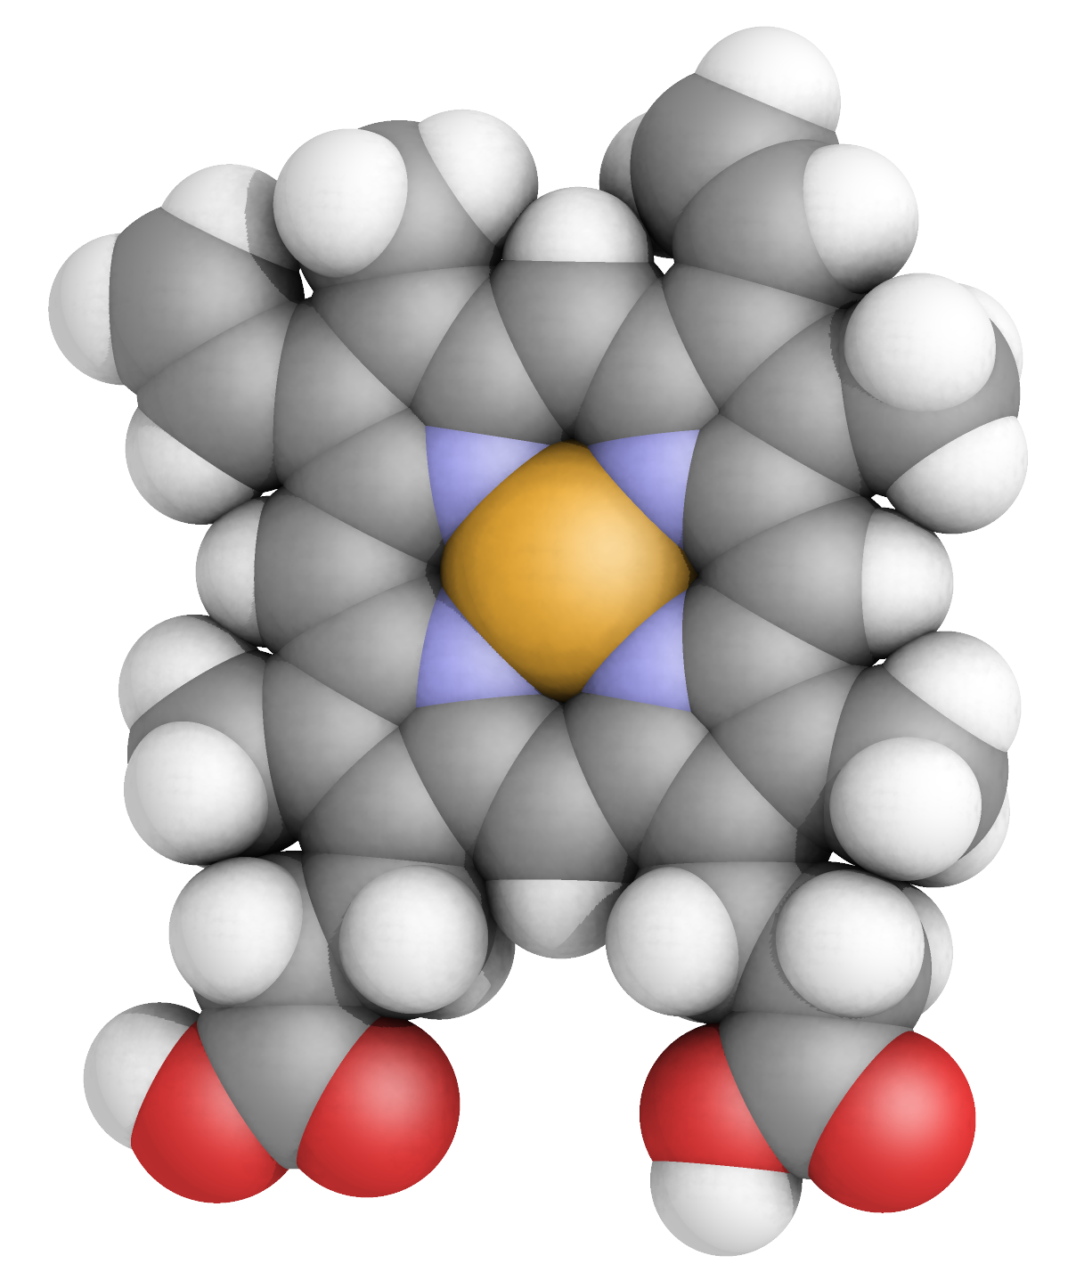 Ảnh 1/15 — Cụm heme, điểm giao giữa sắt và hemoglobin — Ảnh 2/15 — Ferritin hiện diện như cấu trúc dự trữ sắt — Ảnh 3/15 — Một protein huyết tương tham gia vận chuyển ion kim loại — Ảnh 4/15 — Chu trình tiếp nhận sắt từ transferrin qua màng tế bào — Ảnh 5/15 — Một chất vận chuyển cation kim loại ở màng — Ảnh 6/15 — Đưa Fe2+ qua tế bào của ruột non — Ảnh 7/15 — Một protein xuất sắt gắn với cơ chế oxy hóa sắt — Ảnh 8/15 — Biến đổi quá trình xuất sắt khi ferroxidase vắng mặt — Ảnh 9/15 — Sơ đồ phối hợp tái chế sắt, dự trữ và huy động — Ảnh 10/15 — Con đường vận chuyển sắt qua hàng rào máu–não — Ảnh 11/15 — Các bộ điều hòa của cân bằng sắt — Ảnh 12/15 — Minh họa xử trí quá tải sắt bằng các chất gắn sắt — Ảnh 13/15 — Sự phân giải heme giải phóng sắt để tái sử dụng — Ảnh 14/15 — Sơ đồ tổng hợp các thành phần của cân bằng sắt ở động vật có vú — Ảnh 15/15 — Hình cuối: sơ đồ hoàn chỉnh của mạng lưới chuyển hóa sắt — | 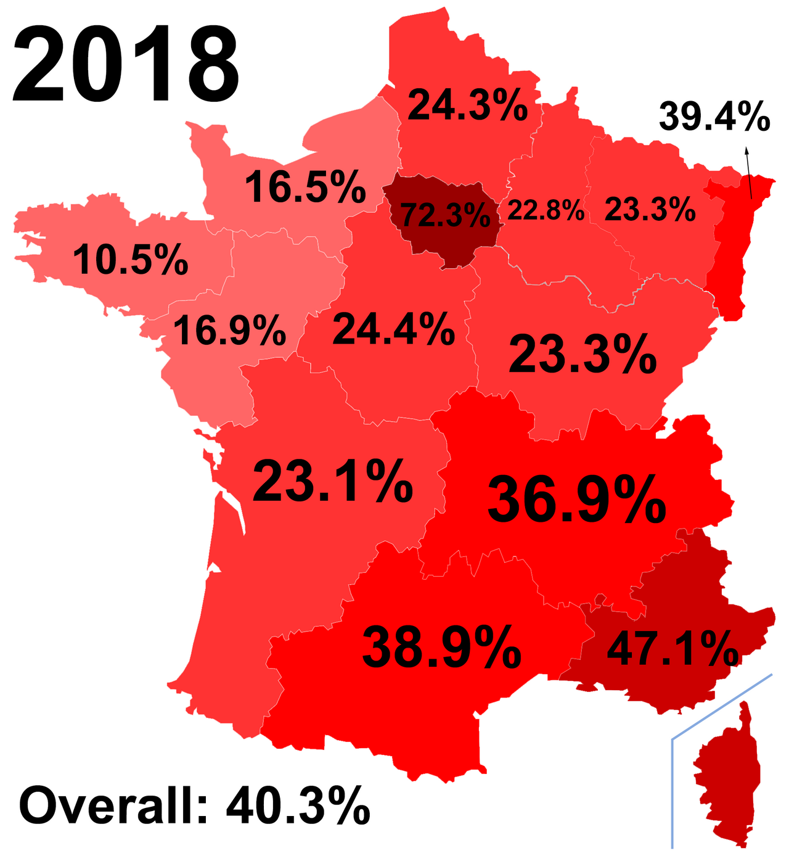 | 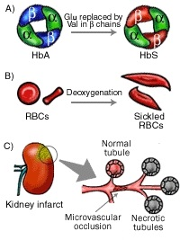 | 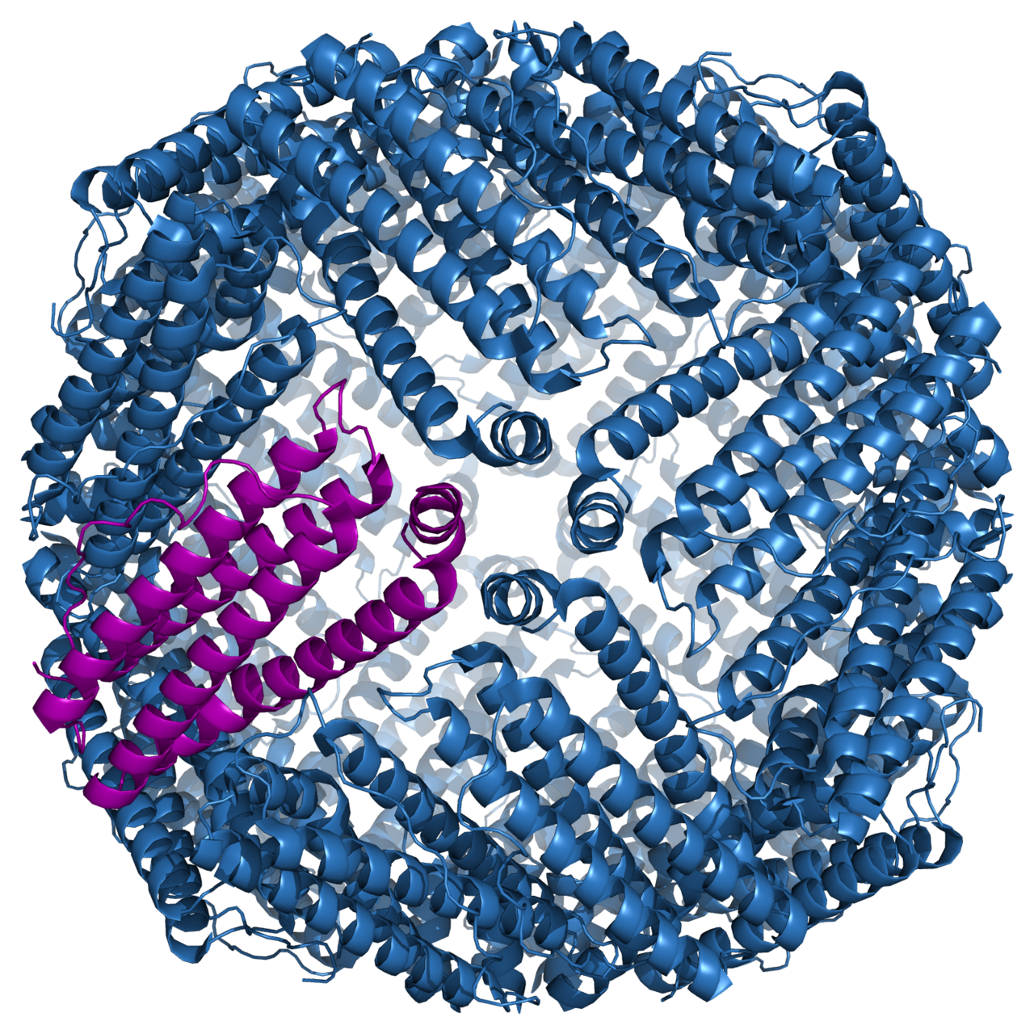 | 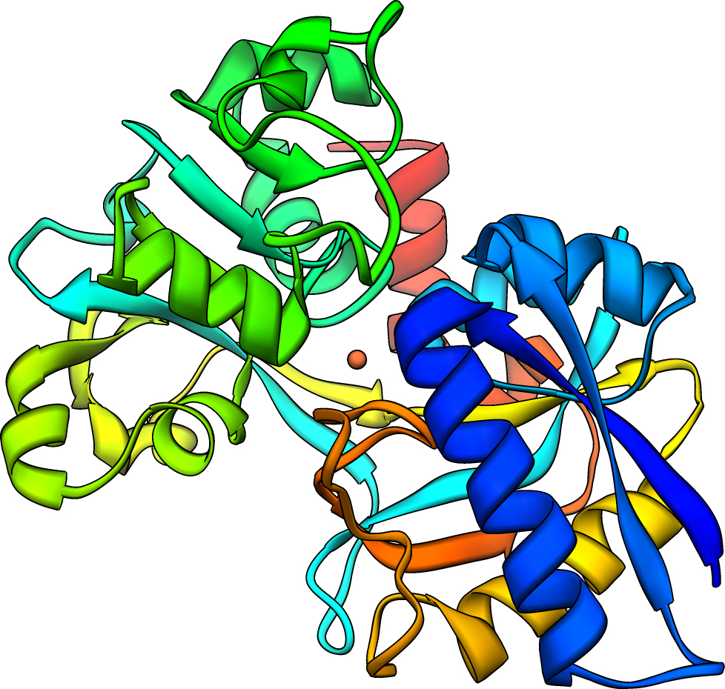 | 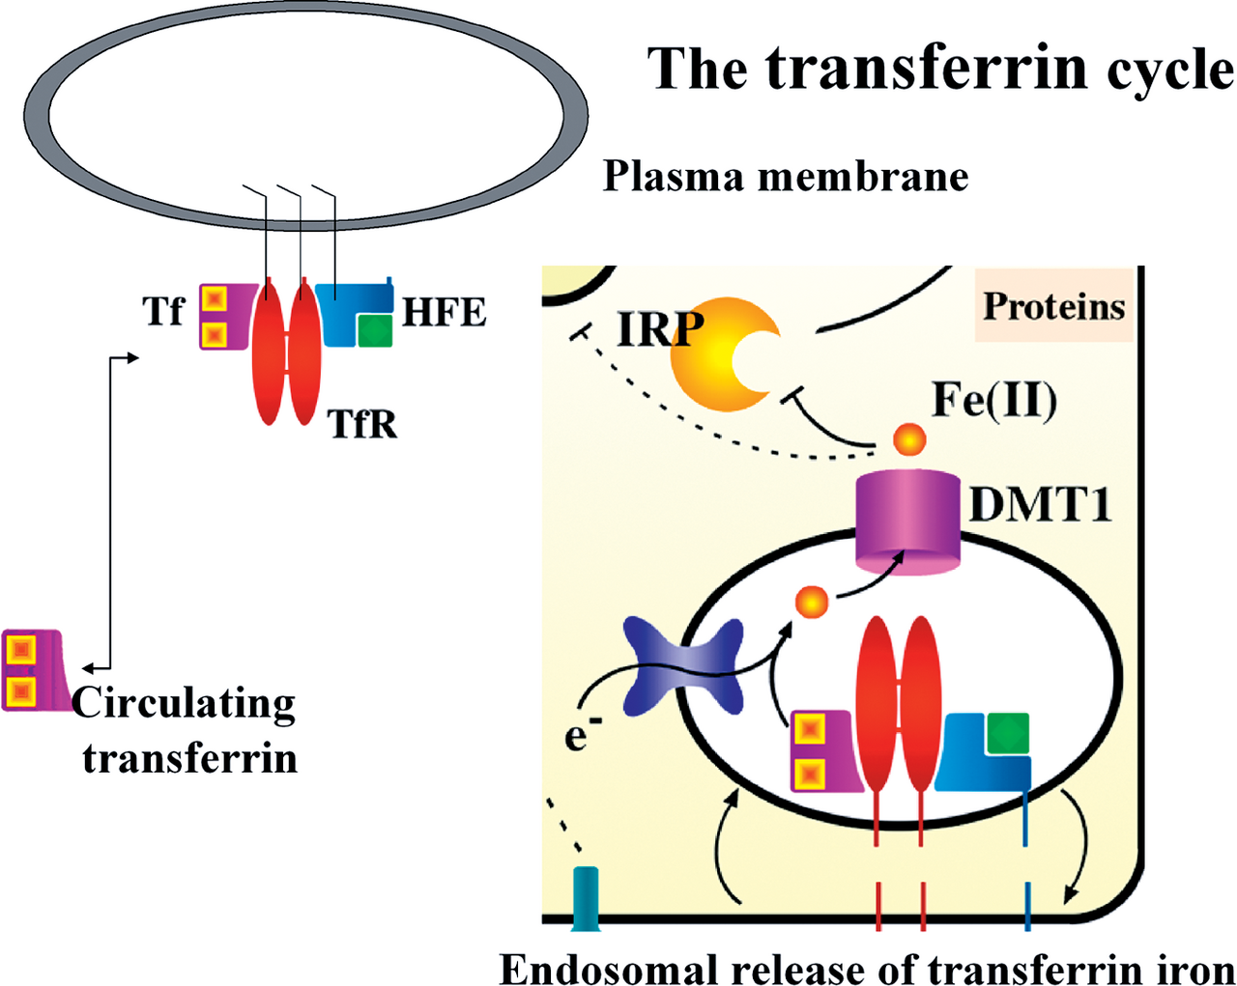 | 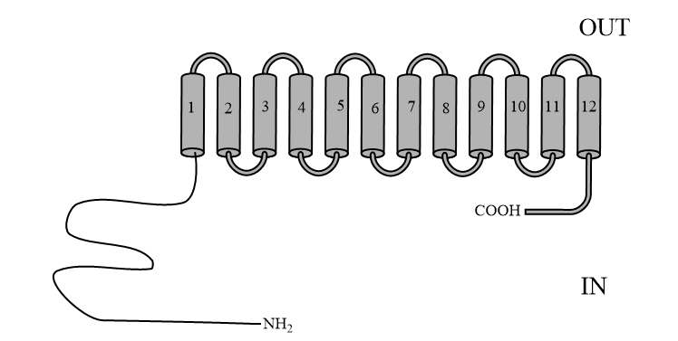 | 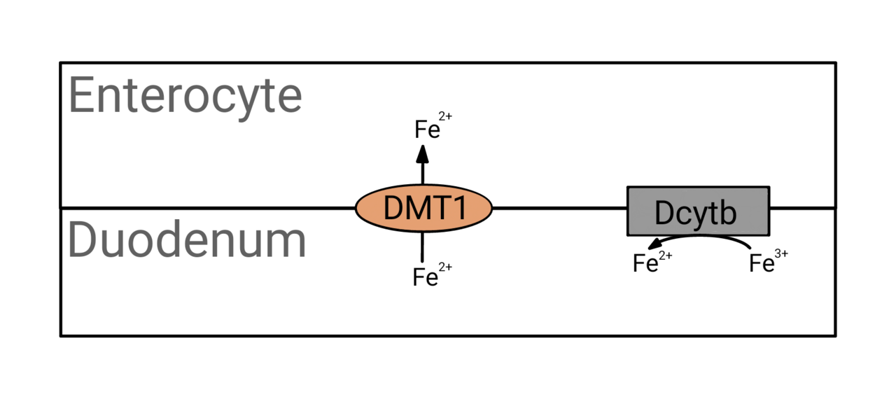 | 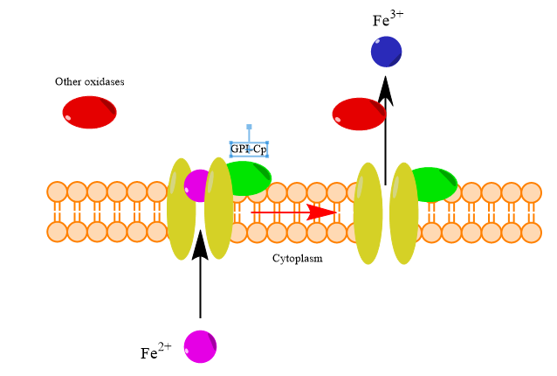 | 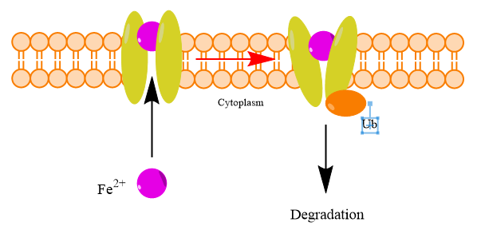 | 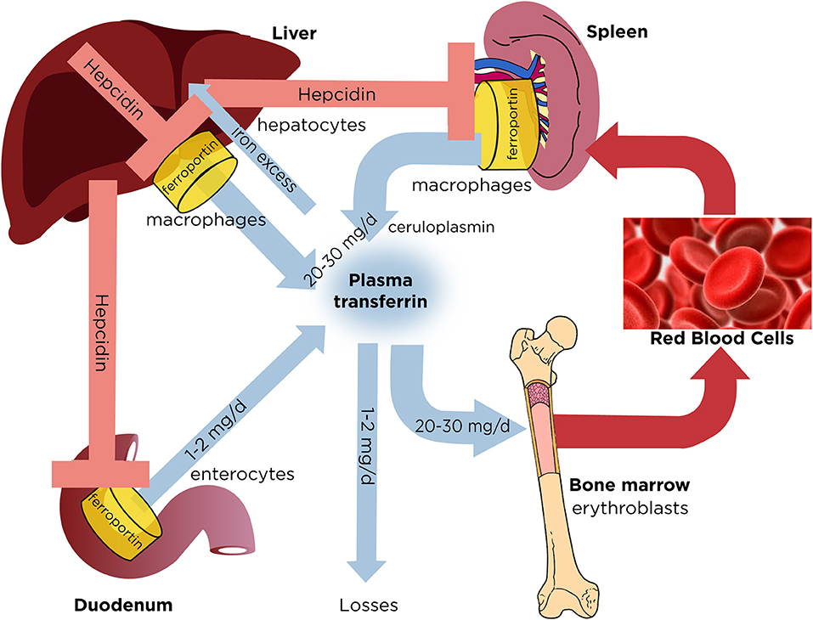 | 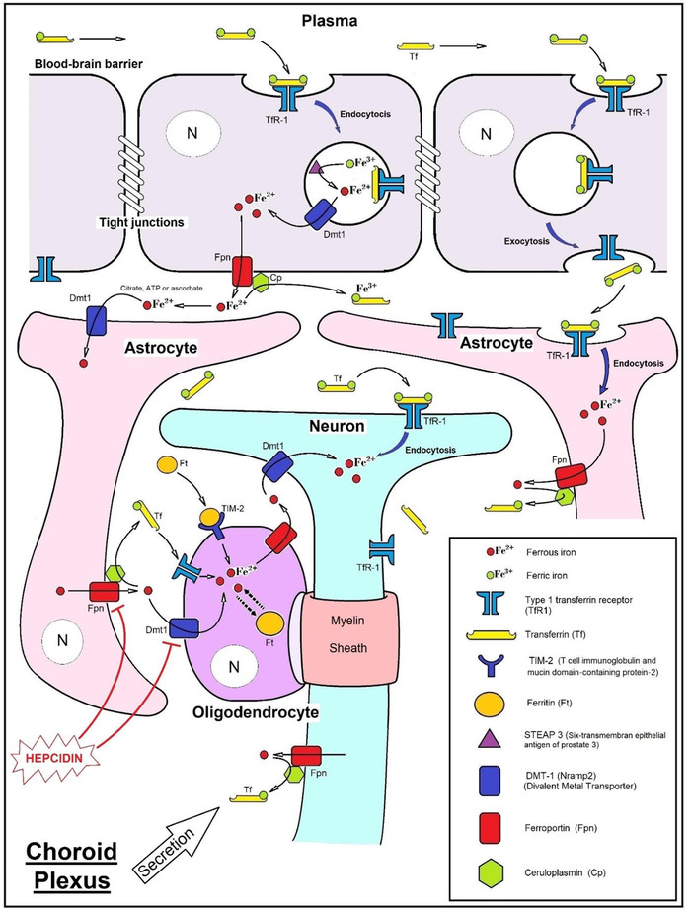 | 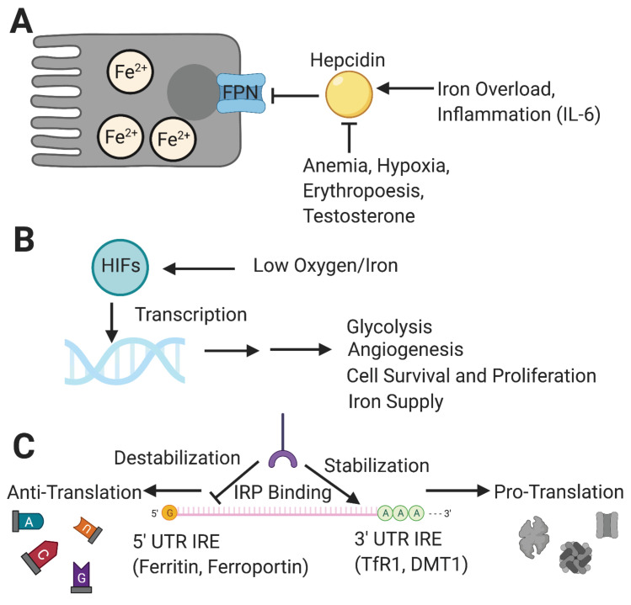
 |  |  |  |  |  |  |  |  | 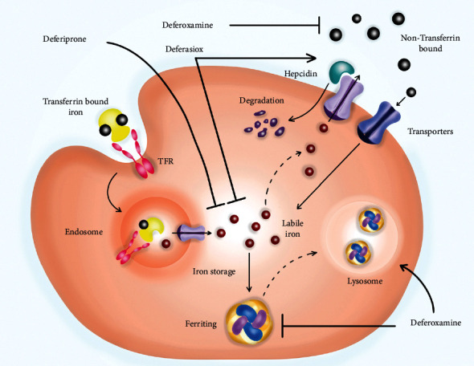 | 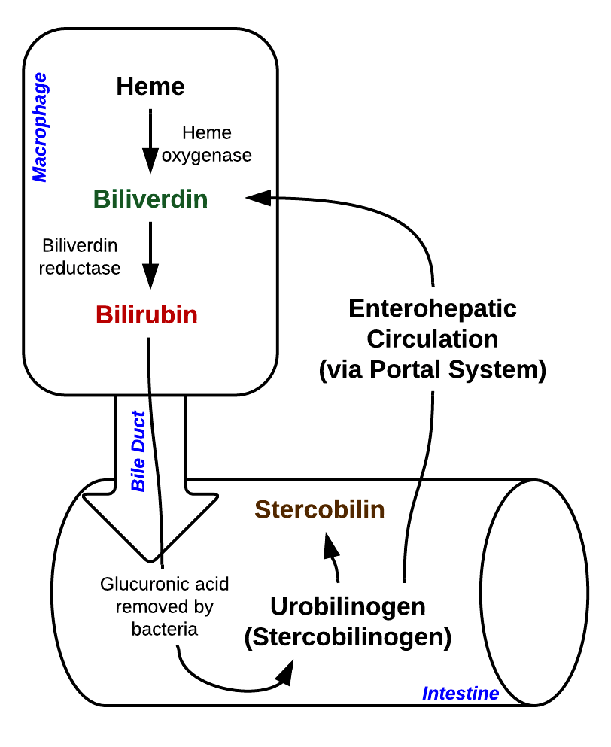 | 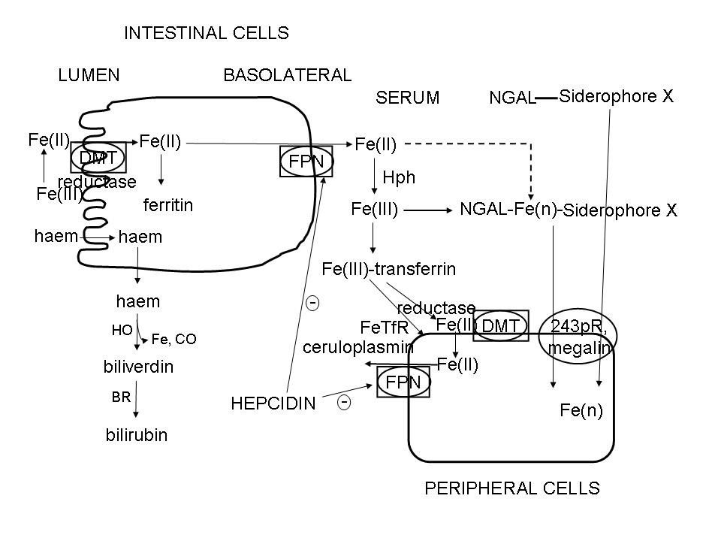 | 